ステージ1
▽ステージ1

 | MAP

②
③
①
 |  |  |  | タイムライン | 出現位置 | 敵種類＆数
 |  |  |  | 10s | ① | 01*2
 |  | ： | 壁 | 20s | ② | 01*1
 |  | ： | 窓 | ↑ | ① | 01*1
 |  | ： | ドア | ↑ | ④ | 01*1
 |  | ： | 作業台 | 40s | ③ | 02*1
 |  | ： | 自動迎撃装置の設置ポイント | ↑ | ② | 02*1
 |  | ： | 障害物(テーブル、棚などの家具イメージ) | ↑ | ① | 01*2
 |  | ： | プレイヤー | 1m10s | ① | 01*1+02*1
 |  |  |  | ↑ | ② | 02*1
 |  |  |  | ↑ | ③ | 01*1
④
 |  |  |  | ↑ | ④ | 01*2
 |  |  |  | 1m30s | / | ステージクリア

ステージ2
▽ステージ2

 | MAP

③
①
②
 |  |  |  | 2:00:00 | タイムライン | 出現位置 | 敵種類＆数
 |  |  |  |  | 10s | ① | 01*2
 |  | ： | 壁 |  | 20s | ② | 01*1
 |  | ： | 窓 |  | ↑ | ① | 01*1
 |  | ： | ドア |  | ↑ | ④ | 01*1
 |  | ： | 作業台 |  | 40s | ③ | 02*1
 |  | ： | 自動迎撃装置の設置ポイント |  | ↑ | ① | 01*1
 |  | ： | 障害物(テーブル、棚などの家具イメージ) |  | ↑ | ⑤ | 04*1
 |  | ： | プレイヤー |  | ↑ | ⑥ | 01*1
 |  |  |  |  | 1m10s | ① | 01*1+02*1
④
 |  |  |  |  | ↑ | ② | 02*1
 |  |  |  |  | ↑ | ③ | 01*1
 |  |  |  |  | ↑ | ④ | 01*2
 |  |  |  |  | 1m40s | ① | 04*1
 |  |  |  |  | ↑ | ② | 02*1
⑥
 |  |  |  |  | ↑ | ⑤ | 01*1
⑤
 |  |  |  |  | ↑ | ⑥ | 01*1
 |  |  |  |  | 2m00s | / | ステージクリア

ステージ3
▽ステージ3

 |  | MAP

②
③
①
 |  |  |  |  | 2:30:00 | タイムライン | 出現位置 | 敵種類＆数
 | 1F |  |  |  |  | 10s | ① | 01*2
 |  |  | ： | 壁 |  | 20s | ② | 01*1
 |  |  | ： | 窓 |  | ↑ | ① | 01*1
 |  |  | ： | ドア |  | ↑ | ④ | 01*1
 |  |  | ： | 作業台 |  | 40s | ③ | 02*1
 |  |  | ： | 自動迎撃装置の設置ポイント |  | ↑ | ② | 02*1
 |  |  | ： | 障害物(テーブル、棚などの家具イメージ) |  | ↑ | ① | 01*2
 |  |  | ： | プレイヤー |  | ↑ | ⑤ | 03*1
 |  |  | : | 階段 |  | 1m10s | ① | 01*1+02*1
 |  |  |  |  |  | ↑ | ② | 02*1
④
 |  |  |  |  |  | ↑ | ③ | 01*1
 |  |  |  |  |  | ↑ | ④ | 01*2
 |  |  |  |  |  | 1m40s | ⑤ | 03*1
 | 2F |  |  |  |  | ↑ | ② | 01*1
 |  |  |  |  |  | ↑ | ④ | 02*1
 |  |  |  |  |  | ↑ | ① | 01*1
 |  |  | : | 柵（落下防止） |  | 2m10s | ④ | 05*1
⑤
 |  |  |  |  |  | ↑ | ⑤ | 03*1
 |  |  | : | 階段 |  | ↑ | ③ | 01*1
 |  |  |  |  |  | ↑ | ② | 02*1
 |  |  |  |  |  | 2m30s | / | ステージクリア

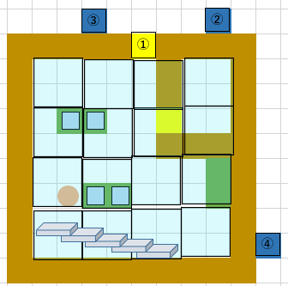
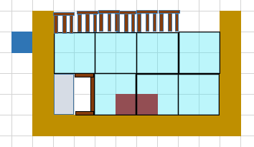
 |  | 1F |  | 2F

⑤

ステージ4
▽ステージ4

 |  | MAP

③
①
②
 | 1F |  |  |  | 3:00:00 | タイムライン | 出現位置 | 敵種類＆数
 |  |  |  |  |  | 10s | ① | 01*2
 |  |  | ： | 壁 |  | 20s | ② | 01*1
 |  |  | ： | 窓 |  | ↑ | ⑥ | 01*1
 |  |  | ： | ドア |  | ↑ | ④ | 01*1
 |  |  | ： | 作業台 |  | 40s | ③ | 02*1
 |  |  | ： | 自動迎撃装置の設置ポイント |  | ↑ | ② | 02*1
 |  |  | ： | 障害物(テーブル、棚などの家具イメージ) |  | ↑ | ⑤ | 01*1
 |  |  | ： | プレイヤー |  | ↑ | ⑥ | 04*2
④
 |  |  | : | 階段 |  | 1m10s | ① | 04*1
 |  |  |  |  |  | ↑ | ② | 02*1
 |  |  |  |  |  | ↑ | ③ | 01*1
 |  |  |  |  |  | ↑ | ⑦ | 03*1
 |  |  |  |  |  | ↑ | ⑧ | 03*1
⑥
 |  |  |  |  |  | ↑ | ④ | 05*1
⑤
 |  |  |  |  |  | 2m10s | ⑦ | 03*1
 |  |  |  |  |  | ↑ | ⑧ | 03*1
 | 2F |  |  |  |  | ↑ | ② | 02*1
 |  |  |  |  |  | ↑ | ④ | 05*2
 |  |  | : | 柵（落下防止） |  | ↑ | ③ | 01*1
 |  |  |  |  |  | ↑ | ④ | 01*2
 |  |  | : | 階段 |  | 2m40s | ① | 05*1
 |  |  |  |  |  | ↑ | ② | 02*1
 |  |  |  |  |  | ↑ | ③ | 01*1
 |  |  |  |  |  | ↑ | ⑤ | 05*1
 |  |  |  |  |  | ↑ | ⑦ | 03*1
 |  |  |  |  |  | ↑ | ⑧ | 03*1
 |  |  |  |  |  | 3m00s | / | ステージクリア

⑦

⑧
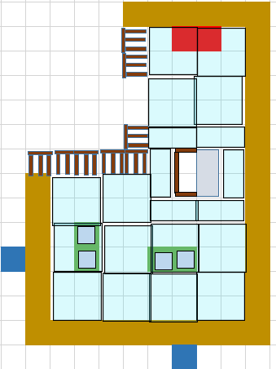

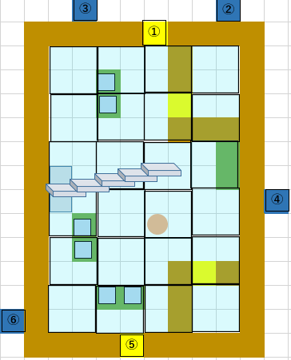

⑦

⑧

ステージ5
▽ステージ5

 | MAP

③
①
②
 | 1F |  |  |  | 3:30:00 | タイムライン | 出現位置 | 敵種類＆数
 |  |  |  |  |  | 10s | ① | 04*2
 |  |  | ： | 壁 |  | 20s | ② | 04*1
 |  |  | ： | 窓 |  | ↑ | ⑥ | 02*1
 |  |  | ： | ドア |  | ↑ | ④ | 04*1
 |  |  | ： | 作業台 |  | 40s | ③ | 02*1
 |  |  | ： | 自動迎撃装置の設置ポイント |  | ↑ | ② | 02*1
 |  |  | ： | 障害物(テーブル、棚などの家具イメージ) |  | ↑ | ⑤ | 05*1
 |  |  | ： | プレイヤー |  | ↑ | ⑥ | 04*1
④
 |  |  | : | 階段 |  | ↑ | ⑦ | 03*1
 |  |  |  |  |  | ↑ | ⑧ | 03*1
 |  |  |  |  |  | 1m10s | ① | 04*1
 |  |  |  |  |  | ↑ | ② | 02*1
 |  |  |  |  |  | ↑ | ③ | 04*1
⑥
 |  |  |  |  |  | ↑ | ⑦ | 03*1
⑤
 |  |  |  |  |  | ↑ | ⑧ | 03*1
 |  |  |  |  |  | ↑ | ④ | 05*1
 |  |  |  |  |  | 2m10s | ⑦ | 03*1
 |  | 2F |  |  |  | ↑ | ⑧ | 03*1
 |  |  | : | 柵（落下防止） |  | ↑ | ② | 02*1
 |  |  |  |  |  | ↑ | ④ | 05*2
 |  |  | : | 階段 |  | 2m40s | ① | 05*1
 |  |  |  |  |  | ↑ | ② | 02*1
 |  |  |  |  |  | ↑ | ③ | 05*1
 |  |  |  |  |  | ↑ | ⑤ | 05*1
 |  |  |  |  |  | ↑ | ⑦ | 03*1
 |  |  |  |  |  | 3m00s | ① | 03*1
 |  |  |  |  |  | ↑ | ② | 05*1
 |  |  |  |  |  | ↑ | ④ | 05*1
⑦
 |  |  |  |  |  | ↑ | ⑤ | 05*1
 |  |  |  |  |  | 3m30s | / | ステージクリア

⑧

⑦

⑧

